Sheet1


向洋大原町子ども会

～１年生を迎える会～

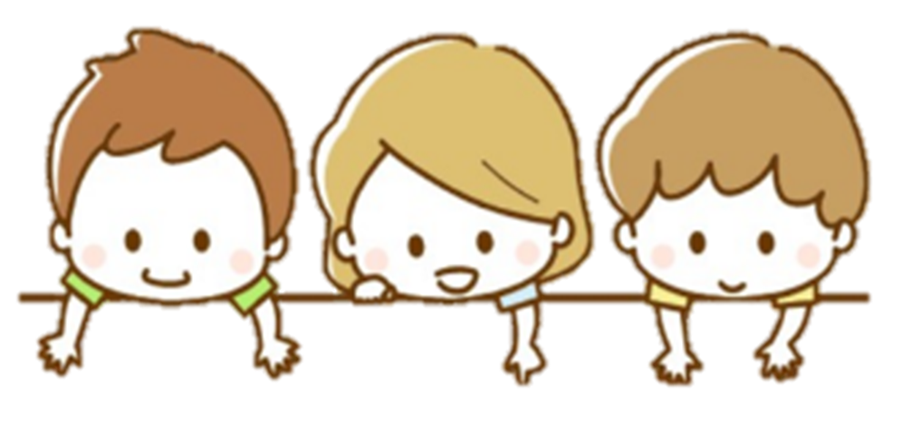

参考
タイムスケジュール
14：00～14：10（10分）・あいさつ
14：10～14：25（15分）・歓迎プレゼント
14：25～14：45（20分）・自己紹介
14：45～14：50（05分）・公園へ移動
14：50～14：55（05分）・クイズラリー説明
14：55～15：30（35分）・クイズラリー
15：30～15：40（10分）・こたえあわせ
15：40～15：50（10分）・おわりのあいさつ
15：50～16：00（10分）・おみやげ、かいさん

～１年生を迎える会のご案内～
5/11（日）14：00～16：00
大原会館
日時
場所
プログラム
・あいさつ
・じこしょうかい
・おたのしみイベント
・おわりのあいさつ
・おみやげ、かいさん



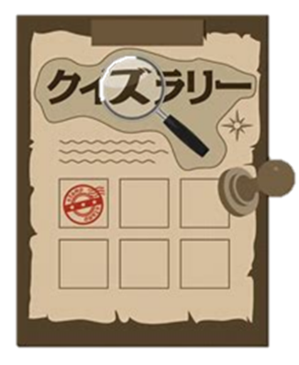

年間行事予定（案）
下期イベント内容
9月 町内運動会
10月 秋祭り・ハロウィン
11月 ３世代交流イベント
12月 クリスマス会
2月 冬季球技大会
3月 おたのしみ会
上期イベント内容
5月 1年生を迎える会
6月 青崎っこ球技大会
7月 夏季球技大会
ラジオ体操
8月 映画鑑賞会など
夏祭り・子ども商店

